상품제안서
비비드 육각연필 | 상품코드: F09742

 |  |  |  |  |  |  | 02-412-0044 | www.easy1.co.kr
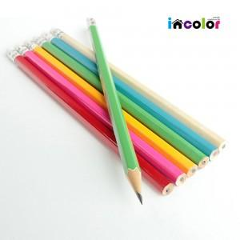 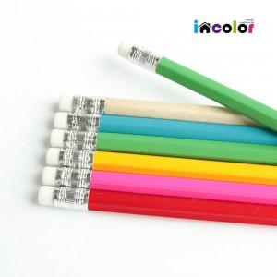 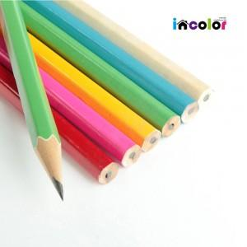

【상세/제작정보】 | 급한 물품 당일 발송 가능 (일정문의요망) 기본 수량 500개 이하 품목당 인쇄비 1만원 배송비 1박스 3,000원

【인쇄/포장옵션】 | 실크 / 포장불가능

【공급단가】 | 수량 | 1,000~ | 2,000~ | 3,000~ | 5,000~ | 10,000~
*VAT별도 | 단가 | 130원 | 120원 | 110원 | 100원 | 90원

【상품 URL】 | https://dev.easy1.co.kr:443/src/goods_detail.php?gdno=9742

